画面遷移図
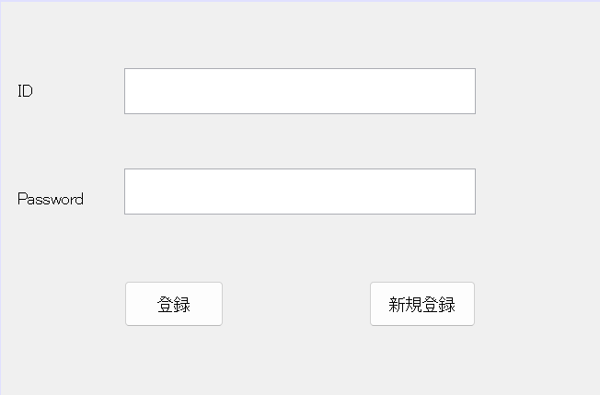
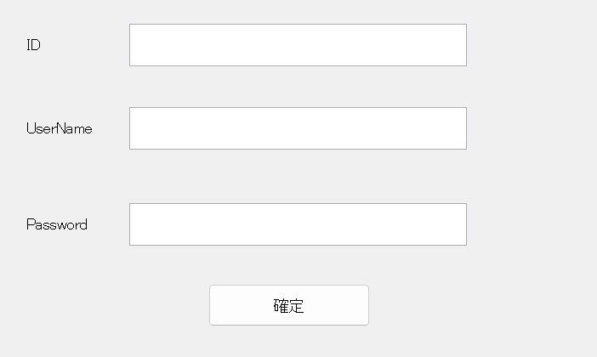

新規ok
登録画面に戻る
 |  | 新規ok
 |  | 登録画面に戻る

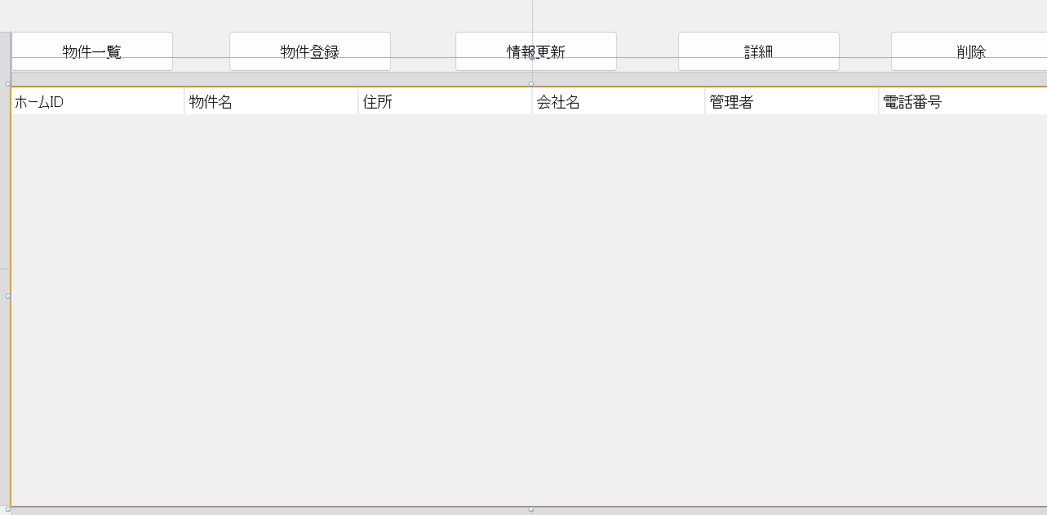
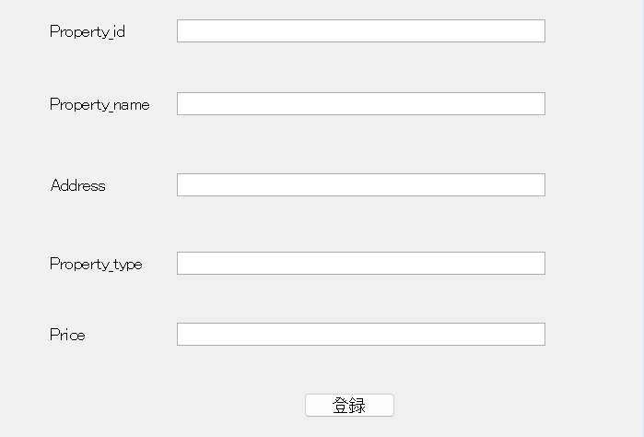

ここに表示
物件登録画面に
最新情報



部屋の情報

 | 戻るボタンから一覧画面まで

情報を削除

レイアウト
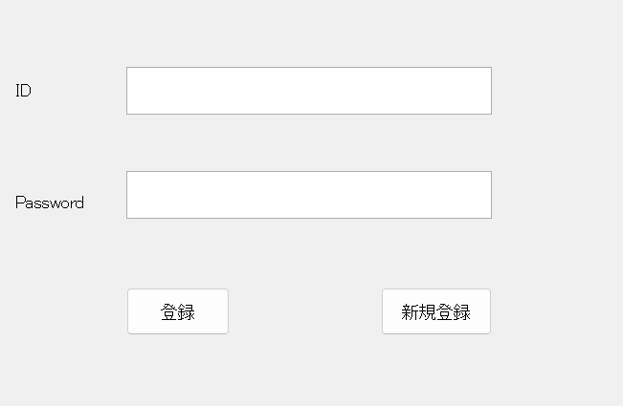
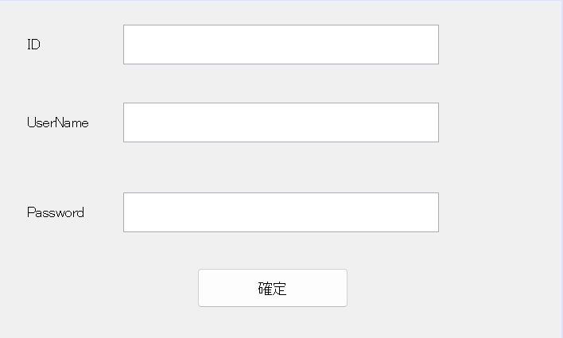
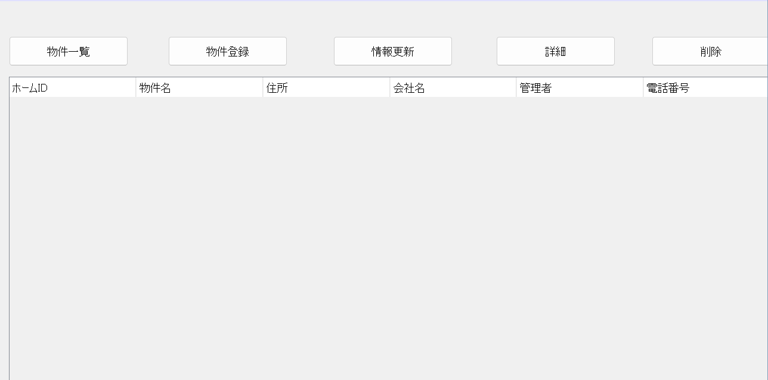
登録画面 | 新規登録画面 | 物件一覧

 |  | 更新もこの画面
 |  | に


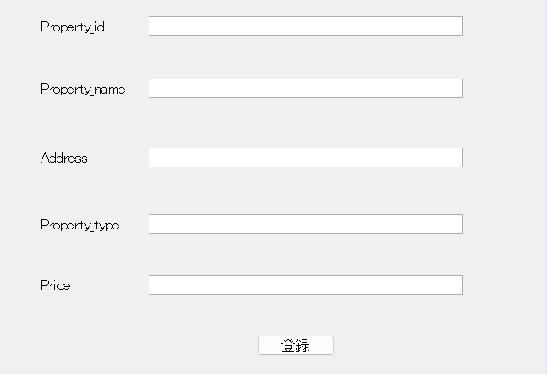
情報登録画面 | 部屋詳細

